PASAPORTE
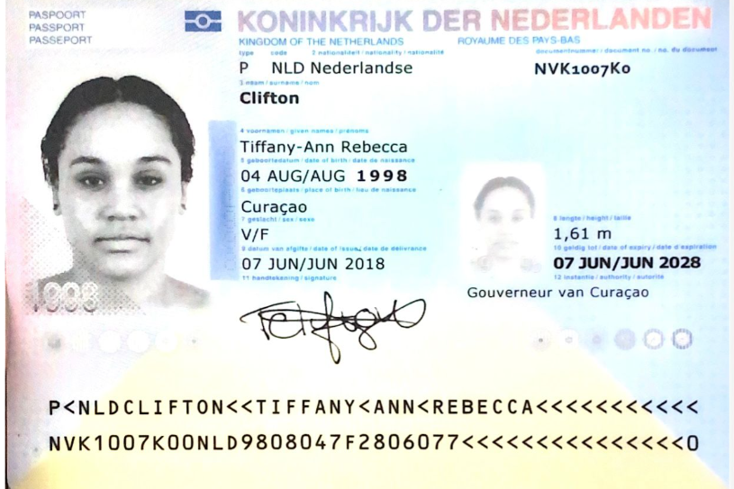
Nombre | Tiffany - Ann
Nombre | Rebecca
Apellido | Clifton
Pasaporte | NVK1007K0 | 591500
Fecha de nacimiento | 1998-08-04
Edad | 27
Estado civil
Dirección
País | Curazao
Email: | tiffanyrclifton@gmail.com
Teléfono | 31 6 879 86760
Profesión
RH | O positivo
Seguro
Peso | 75 kilos
Altura | 1.61 mts
Idioma
Salud
Estadia

CONFIRMACIÓN
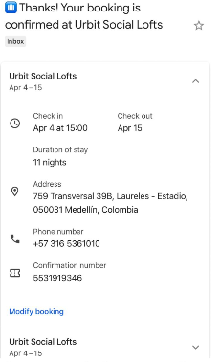
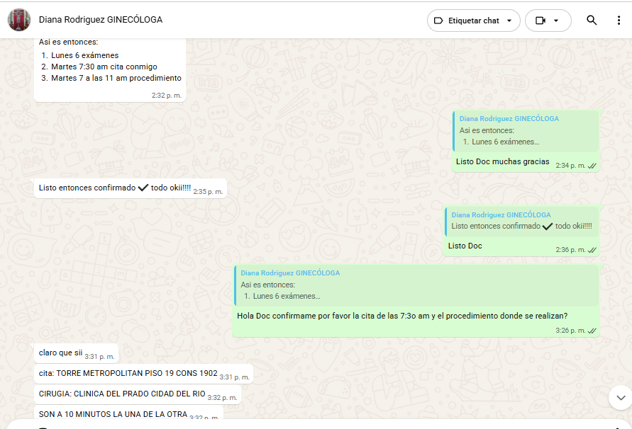
Av. Nutibara #75-09, Medellín

VUELO
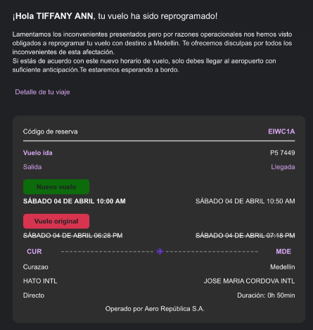
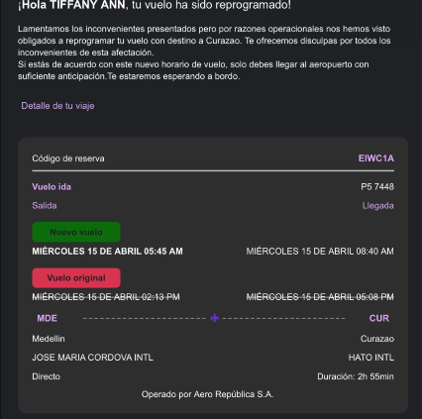
EIWC1A

